상품제안서
유로스텐머그 | 상품코드: S12202

 |  |  |  |  |  |  | 02-713-8555 | www.synergygift.co.kr
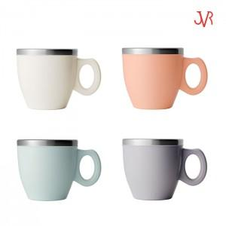

【상세/제작정보】 | 인쇄범위 20x20mm 이내 (상단인쇄)

【인쇄/포장옵션】 | 실크 / 포장불가능

【공급단가】 | 수량 | 100~ | 300~ | 500~ | 1,000~ | 3,000~
*VAT별도 | 단가 | 5,900원 | 5,670원 | 5,460원 | 5,250원 | 5,040원

【상품 URL】 | https://www.synergygift.co.kr:443/src/goods_detail.php?gdno=11347

